Sheet1
 |  | Mit Knautschzone |  |  |  |  | Ohne Knautschzone |  |  |  |  | Verhältnis
t(s) | a(m/s²) | Time (s) | Linear Acceleration x (m/s^2) | Linear Acceleration y (m/s^2) | Linear Acceleration z (m/s^2) | Absolute acceleration (m/s^2) | Time (s) | Linear Acceleration x (m/s^2) | Linear Acceleration y (m/s^2) | Linear Acceleration z (m/s^2) | Absolute acceleration (m/s^2) | -41.494705067
0.041874375 | 0.13304548929 | 5.236611125 | -0.15397988264 | -0.50747706905 | 1.544184165 | 1.6327117061 | 2.494721875 | -0.12566422921 | 0.19109183148 | 1.5994011766 | 1.6156706688 | -18.771564331
Mit Knautschzone
0.051807375 | 0.17077096637 | 5.246544125 | 0.42276611701 | 0.30399374507 | -2.4265594125 | 2.4818005498 | 2.504654875 | -0.032203083392 | 0.33190444227 | 1.0957243592 | 1.1453425115 | 2.2105086361
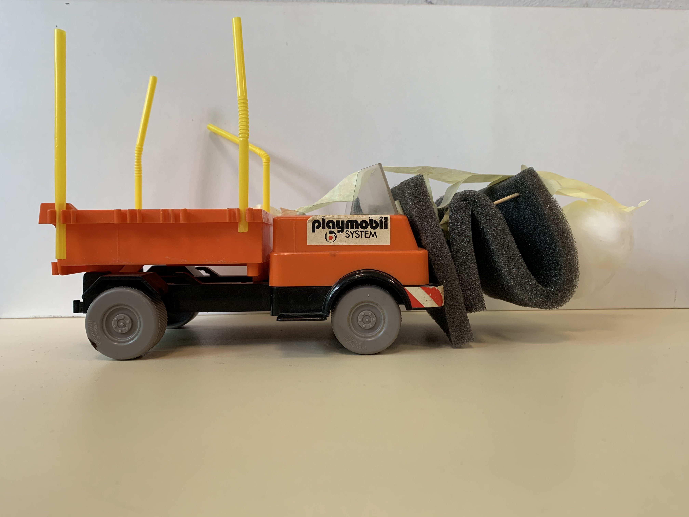
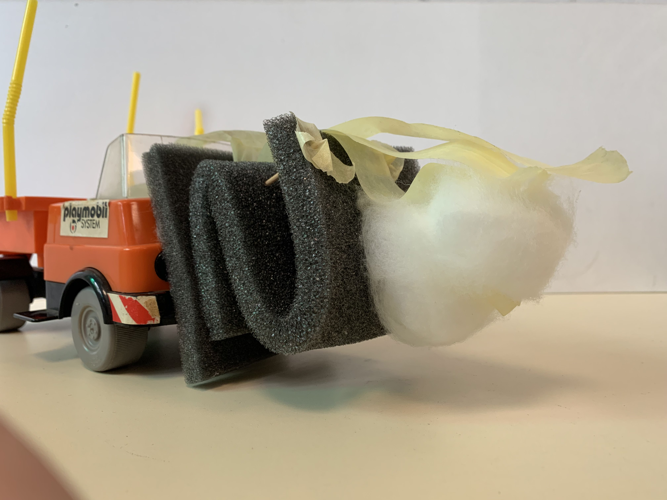
0.061739375 | -0.040076322723 | 5.256476125 | 0.80498340145 | 0.080883145407 | -3.4278126472 | 3.52199374 | 2.514587875 | 0.078051658636 | 0.27365579557 | -1.0302788132 | 1.068856393
0.071672375 | -0.1034018601 | 5.266409125 | -0.42973058939 | -0.25549712118 | 2.5424389476 | 2.5911277391 | 2.524521875 | 0.11656269087 | -0.093694431446 | 1.224393509 | 1.2334929965
0.081605375 | -0.1030808571 | 5.276341125 | -0.036618114933 | 0.10098971006 | 0.35999669552 | 0.37568261693 | 2.534454875 | -0.10537332195 | 0.21360441573 | 1.1527820742 | 1.1771307888
0.091537375 | -0.0065101254545 | 5.286274125 | -0.3458388688 | 0.28022707924 | 0.27826840818 | 0.52494289795 | 2.544387875 | 0.5790532013 | 0.28194824371 | -1.5203637779 | 1.6511521551
0.101470375 | 0.03912055878 | 5.296207125 | -0.34597112551 | -0.12029783741 | 0.008190779686 | 0.36638051019 | 2.554321875 | 0.15959521964 | -0.13108043198 | -1.0737926227 | 1.0934730497
0.111402375 | -0.022850982724 | 5.306139125 | -0.026360892691 | -0.29488546416 | -1.1050465751 | 1.1440193472 | 2.564254875 | 0.014504379309 | 0.21276420739 | 1.1432516974 | 1.162971809
0.121335375 | -0.00067174457945 | 5.316072125 | 0.10414930785 | 0.39325236909 | -1.1481399697 | 1.2180804137 | 2.574187875 | 0.1353162829 | -0.24894502368 | 2.2960109675 | 2.3134282967
0.131268375 | -0.099984774683 | 5.326004125 | 0.38760669965 | 0.14646164238 | -0.26167284071 | 0.49006391611 | 2.584121875 | -0.24766417282 | 0.12578614365 | 0.17644850314 | 0.32908018885
0.141200375 | 0.16293038009 | 5.335937125 | 0.1158952312 | -0.052589857578 | 2.5524084502 | 2.555579444 | 2.594054875 | 0.0074024379719 | 0.081590731591 | -2.4291321874 | 2.4305133259
0.151133375 | -0.059225424081 | 5.345869125 | -0.15784330247 | -0.1736289392 | -1.6152477157 | 1.6322030204 | 2.603987875 | -0.34585567955 | -0.27354882807 | -0.51552093744 | 0.67838554625
0.161065375 | -0.11479524203 | 5.355802125 | 0.23652877187 | 0.24071905106 | -2.4793293643 | 2.5021921625 | 2.613921875 | -0.3541238983 | 0.169812827 | -0.67017745256 | 0.77677406592
0.170998375 | -0.023384979693 | 5.365734125 | 0.20698576961 | -0.31404978655 | 2.5072316927 | 2.5352871904 | 2.623854875 | 0.40115013018 | -0.076779898368 | 0.072794911265 | 0.41486826686
0.180931375 | -0.012634197632 | 5.375667125 | -0.15847628184 | -0.42516870137 | 3.1068543023 | 3.1398131811 | 2.633787875 | 0.148293639 | 0.40609449919 | 1.5899281025 | 1.6476574634
0.190863375 | 0.071226413939 | 5.385600125 | 0.15966997264 | -0.64484965324 | -2.0416407144 | 2.1470031165 | 2.643721875 | 0.10149009467 | 0.025233732238 | -0.57616065681 | 0.58557500204
0.200796375 | 0.048724281583 | 5.395532125 | -0.093803609926 | -1.3929719523 | -1.9204975158 | 2.3743379467 | 2.653654875 | -0.065825240342 | -0.14560542729 | -1.7826991081 | 1.7898463657
0.210728375 | 0.12407099999 | 5.405465125 | -0.20018836314 | -2.196262731 | 0.12573677123 | 2.2089488676 | 2.663587875 | 0.08180087504 | 0.31257859055 | -0.93239116073 | 0.98678773555
0.220661375 | -0.011509476565 | 5.415397125 | -0.64977381282 | -2.8551416087 | 2.956761539 | 4.161307296 | 2.673521875 | 0.3685632319 | -0.1586096349 | 0.18981523812 | 0.44387576732
0.230594375 | -0.15443150695 | 5.425330125 | -0.72833670996 | -4.5144463402 | 3.1022057658 | 5.5257923174 | 2.683454875 | 15.261098367 | -41.494705067 | 15.838162419 | 46.963379997
0.240526375 | -0.17363736285 | 5.435262125 | 0.25212260166 | -6.4029788822 | -2.344130044 | 6.8232433663 | 2.693387875 | 3.0357226315 | -10.292257297 | 1.4902933019 | 10.833611876
0.250459375 | 0.0077337466925 | 5.445195125 | 0.65824109271 | -9.9401414788 | -5.0277061594 | 11.158742007 | 2.703320875 | -1.1810718537 | 5.6715664637 | -10.509619353 | 12.000570645
0.260391375 | 0.15420037748 | 5.455127125 | -0.057491286099 | -15.304202871 | 0.59170372546 | 15.315744973 | 2.713254875 | 0.39857571077 | 0.075109239221 | -8.1185227185 | 8.1286478043
0.270324375 | 0.073911272641 | 5.465060125 | 0.87992906481 | -18.771564331 | 2.4062578797 | 18.945605812 | 2.723187875 | -0.0776315636 | 2.7882599866 | -7.1949754715 | 7.716741051
0.280257375 | -0.044587266874 | 5.474992125 | -0.30211492505 | -17.580829149 | 0.40888935864 | 17.588178346 | 2.733120875 | -0.27928761441 | 1.7158299114 | -3.8730178928 | 4.2452728363
0.290189375 | 0.03539524287 | 5.484925125 | -0.064999220632 | -11.145039786 | -1.13753429 | 11.203129964 | 2.743054875 | -3.1986260596 | 1.6489548674 | 1.2623056859 | 3.813617242
0.300122375 | 0.0083629619144 | 5.494857125 | -0.16078584066 | -5.414669044 | -0.92303444624 | 5.4951328948 | 2.752987875 | -8.7530420959 | 6.962986021 | 9.7107932156 | 14.812104008
0.310055375 | -0.06351254778 | 5.504790125 | -0.10666977757 | -3.032723887 | -0.97629497945 | 3.1877804979 | 2.762920875 | -1.5876915425 | 0.99277521059 | 7.3473580045 | 7.5822184549
0.319987375 | -0.017394160079 | 5.514723125 | -0.088841215046 | -1.7632075609 | 1.5631671506 | 2.3580257007 | 2.772854875 | 0.29030088164 | -0.048763549291 | 1.6715680969 | 1.6972897184
0.329920375 | -0.097415983211 | 5.524655125 | -0.38516961671 | -0.53377967231 | 3.1625285661 | 3.2303039027 | 2.782787875 | -0.73953858644 | 0.57036617573 | -4.1470768905 | 4.2509389117
0.339852375 | -0.012457876671 | 5.534588125 | -0.43538689345 | -0.78638633206 | -0.58817668498 | 1.0742052983 | 2.792720875 | -1.1756740697 | 1.21737992 | -1.5461856669 | 2.2923598113
Ohne Knautschzone
0.349785375 | 0.0085446915496 | 5.544520125 | -0.0397071076 | -0.41622363087 | -2.8392325044 | 2.8698536512 | 2.802654875 | -1.491855678 | 0.93783543013 | -1.7824289668 | 2.5064360513
0.359718375 | 0.051784257442 | 5.554453125 | -0.076594098522 | -0.13001294967 | -0.83559810698 | 0.84911378472 | 2.812587875 | -1.853132329 | 2.0046513744 | 3.874731127 | 4.7398594777
0.369650375 | 0.021923404187 | 5.564385125 | 0.096694820523 | 0.50875563584 | 1.2913254172 | 1.3912956258 | 2.822520875 | 0.12671326538 | 2.385525261 | 3.9636953437 | 4.6279226226
0.379583375 | 0.0063694907818 | 5.574318125 | 0.052681613183 | 0.97284497604 | 1.2850449228 | 1.6126199656 | 2.832454875 | 1.7009252125 | 0.50460349146 | -1.9036066639 | 2.6022085991
0.389515375 | 0.0050958484411 | 5.584250125 | 0.25805301223 | 0.82799438775 | 0.54810922444 | 1.0259579841 | 2.842387875 | 1.3103189278 | 0.51569598846 | -3.8762379545 | 4.1240876233
0.399448375 | -0.016936323093 | 5.594183125 | 0.36593333703 | 0.83689297289 | -0.16220760942 | 0.92768979932 | 2.852320875 | 0.66938245051 | 0.54018098474 | -3.2375810874 | 3.3498954698
0.409380375 | 0.011783153666 | 5.604115125 | 0.13984896225 | 0.85650299929 | -1.9613485032 | 2.1447710999 | 2.862254875 | 0.90910762109 | 1.1093662056 | -1.6546871853 | 2.1897853151
0.419313375 | 0.0057038857788 | 5.614048125 | 0.25573576067 | 0.94923362687 | -1.6109710622 | 1.887239524 | 2.872187875 | 1.1382154175 | 0.81945036314 | 0.013656756878 | 1.4025761089
0.429246375 | -0.02173294941 | 5.623980125 | 0.039108827803 | 1.2846537441 | 0.89832352817 | 1.568072034 | 2.882120875 | 0.78557985485 | 1.0237697659 | 1.8101821911 | 2.2230609094
0.439178375 | -0.021928575318 | 5.633913125 | -0.27392030898 | 1.2625844519 | 2.1142163551 | 2.4777131856 | 2.892054875 | 0.19851366576 | 0.61002341755 | 0.72330116093 | 0.96679926296
0.449111375 | -0.022268472137 | 5.643846125 | -0.42635850012 | 1.2563046885 | 0.47532893121 | 1.4092624432 | 2.901987875 | -0.58804782696 | 0.36279915635 | 1.7778008956 | 1.907354057
0.459044375 | -0.042932166802 | 5.653778125 | -0.25449801475 | 1.09694058 | -1.1327536064 | 1.5972409363 | 2.911920875 | -1.1535521525 | 0.69342203513 | -0.42420789421 | 1.411194184
0.468976375 | 0.00045227299444 | 5.663711125 | -0.088267603191 | 0.99385299861 | -0.89920762718 | 1.3431713626 | 2.921854875 | -0.63254784241 | 0.63291241631 | -1.9132861447 | 2.1121928821
0.478909375 | 0.0069820140302 | 5.673643125 | -0.081759825759 | 1.1443562365 | 0.32533381641 | 1.1925091015 | 2.931787875 | 0.57837514356 | 0.51787118923 | -0.77394798875 | 1.0962225434
0.488841375 | 0.068996468615 | 5.683576125 | 0.0141229901 | 1.3432852373 | 0.56009835541 | 1.4554466171 | 2.941720875 | 0.1071567684 | 0.93127470799 | 1.4955119419 | 1.7650243973
0.498774375 | 0.069188111108 |  |  |  |  |  | 2.951654875 | 0.43988055177 | 1.1606413168 | 1.0656696707 | 1.6359202343
0.508707375 | -0.010683228448 |  |  |  |  |  | 2.961587875 | 0.60147135302 | 0.74679066874 | -0.86382203221 | 1.2906016406
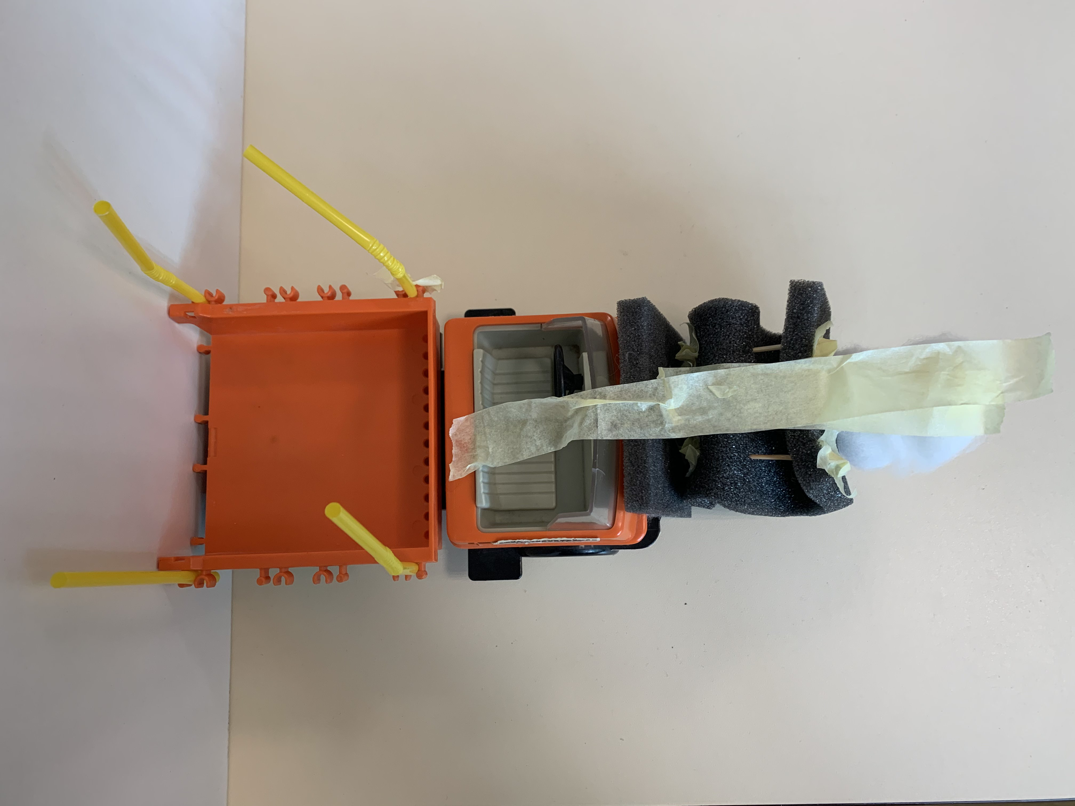
0.518639375 | -0.059847640917 |  |  |  |  |  | 2.971520875 | -0.38113459937 | 0.9812714716 | -0.2248704654 | 1.076440435
0.528572375 | -0.039405893767 |  |  |  |  |  | 2.981453875 | -0.013625273276 | 0.95471663408 | -0.48941721261 | 1.0729392841
0.538504375 | -0.02083843505 |  |  |  |  |  | 2.991387875 | 0.11374340102 | 0.81820329823 | -0.12360604584 | 0.83526801272
0.548437375 | -0.025510058859 |  |  |  |  |  | 3.001320875 | 0.13218414875 | 0.71099598795 | -0.050067368746 | 0.72491012234
0.558370375 | 0.011963777812 |  |  |  |  |  | 3.011253875 | 0.12555194439 | 0.53000218827 | 0.10331562281 | 0.5543822943
0.568302375 | 0.073891748423 |  |  |  |  |  | 3.021187875 | 0.078532838803 | 0.36970468149 | 0.95170568347 | 1.0240081378
0.578235375 | 0.0084921853803 |  |  |  |  |  | 3.031120875 | -0.060649074912 | 0.47999007571 | 0.014806904197 | 0.48403308511
0.588167375 | 0.023188449293 |  |  |  |  |  | 3.041053875 | 0.042626065062 | 0.52692275215 | -1.0448693705 | 1.1709895685
0.598100375 | 0.0049229901284 |  |  |  |  |  | 3.050987875 | 0.27056230785 | 0.51226155326 | -1.1040835387 | 1.2468425409
0.608033375 | -0.031205886444 |  |  |  |  |  | 3.060920875 | 0.37241822809 | 0.41258710127 | -0.25608933449 | 0.61196829982
0.617965375 | -0.081315236371 |  |  |  |  |  | 3.070853875 | -0.023060395271 | 0.58549975656 | 1.5497401893 | 1.6568151379
0.627898375 | -0.046198750371 |  |  |  |  |  | 3.080787875 | -0.28275124915 | 0.24661403116 | 1.0071788031 | 1.0747910916
0.637830375 | 0.019186614901 |  |  |  |  |  | 3.090720875 | 0.26240081906 | 0.40690912597 | -0.97204288423 | 1.0859542327
0.647763375 | 0.06450807279
0.657696375 | 0.028289962225
0.667628375 | -0.013626287403
0.677561375 | -0.014316761345
0.687493375 | -0.029921499845
0.697426375 | -0.031455553416
0.707359375 | -0.018235336868
0.717291375 | 0.027504224349
0.727224375 | 0.043608369883
0.737156375 | 0.0088366411999
0.747089375 | -0.029308620282
0.757022375 | -0.042529832684
0.766954375 | -0.029955358878
0.776887375 | -0.0087560135778
0.786819375 | 0.0063818521611
0.796752375 | 0.038434497658
0.806685375 | 0.048768711286
0.816617375 | 0.0045768258255
0.826550375 | -0.050210808255
0.836482375 | -0.061587598706
0.846415375 | -0.029156071907
0.856348375 | 0.0090509142447
0.866280375 | 0.032077742843
0.876213375 | 0.013756543268
0.886145375 | -0.011557314098
0.896078375 | 0.00041449449956
0.906011375 | -0.001339030657
0.915943375 | -0.011983694891
0.925876375 | -0.024103255318
0.935808375 | -0.021345991641
0.945741375 | 0.008869266836
0.955674375 | 0.026228224849
0.965606375 | 0.010751586054
0.975539375 | 0.014995138859
0.985471375 | 0.03312877072
0.995404375 | -0.0027160042617
1.005336375 | -0.027433628356
1.015269375 | -0.01444071318
1.0252010417 | -0.033038760144
1.0351330417 | -0.02964704616
1.0450660417 | 0.019508111263
1.0549980417 | 0.06117255603
1.0649310417 | -0.027097267276
1.0748640417 | 0.059958262928
1.0847960417 | 0.0026160442829
1.0947290417 | 0.034148296723
1.1046610417 | -0.043345902991
1.1145940417 | -0.13458274056
1.1245270417 | -0.12417307958
1.1344590417 | 0.11692060442
1.1443920417 | 0.18695949454
1.1543240417 | -0.097405513041
1.1642570417 | 0.0098740468919
1.1741900417 | 0.013136126278
1.1841220417 | -0.0935948826
1.1940550417 | -0.072114404999
1.2039870417 | 0.018017646857
1.2139200417 | 0.020461846953
1.2238530417 | 0.0031206955388
1.2337850417 | 0.086301933741
1.2437180417 | 0.044068801571
1.2536500417 | -0.046493979944
1.2635830417 | -0.05717321584
1.2735160417 | -0.016896315347
1.2834480417 | 0.02233347673
1.2933810417 | -0.015821021525
1.3033130417 | -0.006149626337
1.3132460417 | 0.03922963676
1.3231790417 | 0.03179774344
1.3331110417 | 0.024688881375
1.3430440417 | -0.012217839332
1.3529760417 | -0.073133602096
1.3629090417 | -0.061629552478
1.3728410417 | 0.059653038271
1.3827740417 | 0.0067607334629
1.3927070417 | 0.047201502174
1.4026390417 | 0.033051304249
1.4125720417 | -0.014536214657
1.4225040417 | -0.095300570223
1.4324370417 | -0.055630702078
1.4423700417 | -0.037866879199
1.4523020417 | 0.050545296399
1.4622350417 | 0.036465447787
1.4721670417 | 0.042320392728
1.4821000417 | -0.082700925982
1.4920330417 | 0.027205267176
1.5019650417 | -0.036313374499
1.5118980417 | -0.061625185339
1.5218300417 | -0.013356484082
1.5317630417 | 0.04029164644
1.5416960417 | 0.039322762806
1.5516280417 | -0.0053574747965
1.5615610417 | -0.023694014177
1.5714930417 | 0.016811357131
1.5814260417 | 0.091244776994
1.5913580417 | 0.058144812947
1.6012910417 | 0.0041279149801
1.6112240417 | -0.013498589694
1.6211560417 | -0.043490913939
1.6310890417 | -0.084077689452
1.6410210417 | -0.090632381653
1.6509540417 | -0.046494116988
1.6608870417 | 0.013189920662
1.6708190417 | 0.049878101684
1.6807520417 | 0.090802352903
1.6906840417 | 0.052676670458
1.7006170417 | -0.028196836179
1.7105500417 | -0.056824785741
1.7204820417 | 0.030228752755
1.7304150417 | -0.054713520622
1.7403470417 | -0.025369935818
1.7502800417 | 0.00048855314031
1.7602120417 | -0.02270779903
1.7701450417 | -0.041563114347
1.7800780417 | -0.058486135025
1.7900100417 | 0.050380167374
1.7999430417 | 0.13285978538
1.8098750417 | 0.046268652007
1.8198080417 | -0.083397585182
1.8297410417 | -0.012573962174
1.8396730417 | 0.15939073155
1.8496060417 | 0.081071608476
1.8595380417 | -0.1657644707
1.8694710417 | -0.016630257899
1.8794030417 | -0.12189849442
1.8893360417 | -0.048751014322
1.8992690417 | 0.031703840811
1.9092010417 | 0.082485858081
1.9191340417 | -0.038434442841
1.9290660417 | 0.0037248499598
1.9389990417 | 0.020717306323
1.9489320417 | -0.007122685248
1.9588640417 | -0.028399451338
1.9687970417 | -0.027922391631
1.9787290417 | 0.06475715504
1.9886620417 | -0.070023385864
1.9985940417 | 0.0025577091705
2.0085270417 | -0.013936939007
2.0184600417 | 0.042299662521
2.02839275 | 0.0085913322307
2.03832575 | -0.019813692234
2.04825775 | -0.046268149512
2.05819075 | -0.036962808296
2.06812375 | 0.026413508495
2.07805575 | 0.039315033518
2.08798875 | 0.0059296705294
2.09792075 | -0.0041805125121
2.10785375 | 0.0041913024522
2.11778575 | 0.019727555439
2.12771875 | 0.035847835634
2.13765175 | -0.022548599448
2.14758375 | -0.080305714589
2.15751675 | -0.06932634294
2.16744875 | 0.031000384223
2.17738175 | 0.04995957898
2.18731475 | 0.0018621920049
2.19724675 | -0.0002485523466
2.20717975 | 0.040063614165
2.21711175 | 0.02102743716
2.22704475 | -0.065617344417
2.23697675 | -0.080090811141
2.24690975 | 0.015646409048
2.25684275 | 0.094647299191
2.26677475 | 0.0240911863
2.27670775 | -0.07547093519
2.28663975 | -0.046598517196
2.29657275 | 0.05335946993
2.30650575 | 0.032604019661
2.31643775 | -0.046378945112
2.32637075 | -0.027083233958
2.33630275 | 0.044413421843
2.34623575 | 0.027811888391
2.35616775 | -0.056158970604
2.36610075 | -0.059093012055
2.37603375 | 0.028109173626
2.38596575 | 0.048703121971
2.39589875 | -0.00097227319144
2.40583075 | -0.031689853175
2.41576375 | -0.02028908914
2.42569675 | 0.014573828699
2.43562875 | 0.0046693214681
2.44556175 | -6.8247970194E-06
2.45549375 | 0.011687113149
2.46542675 | -0.0080362761486
2.47535875 | -0.032545291688
2.48529175 | -0.030035639321
2.49522475 | -0.0062358636316
2.50515675 | 0.02396687815
2.51508975 | 0.029745626561
2.52502175 | 0.0033389245905
2.53495475 | -0.026476174202
2.54488675 | -0.020348246517
2.55481975 | 0.0034187208116
2.56475275 | 0.021199189983
2.57468475 | 0.0011003728956
2.58461775 | -0.00040997204371
2.59454975 | -0.0022945205122
2.60448275 | -0.012707333509
2.61441475 | -0.034001915334
2.62434775 | -0.020087031294
2.63428075 | 0.014782793568
2.64421275 | 0.031617393382
2.65414575 | -0.0057670174353
2.66407775 | -0.027196989711
2.67401075 | -0.025197918043
2.68394375 | 0.0065748468228
2.69387575 | 0.017689033337
2.70380875 | 0.0062866339087
2.71374075 | -0.012465057783
2.72367375 | 0.0033468548767
2.73360575 | -0.0056317092106
2.74353875 | -0.017844660636
2.75347175 | -0.015767382458
2.76340375 | 0.0037061114609
2.77333675 | 0.0098718815949
2.78326875 | -0.0036739700474
2.79320175 | -0.013033352327
2.80313375 | -0.0082455973327
2.81306675 | -0.0060704422463
2.82299975 | -0.005269245794
2.83293175 | -0.0012944456376
2.84286475 | -0.0030612732098
2.85279675 | 0.0059010374453
2.86272975 | 0.0024610017054
2.87266175 | -0.0056043460686
2.88259475 | -0.014302188987
2.89252775 | -0.0052210884914
2.90245975 | 0.020486030672
2.91239275 | 0.030395087767
2.92232475 | 0.024657982495
2.93225775 | 0.0036138350889
2.94218975 | -0.029053151775
2.95212275 | -0.024692517612
2.96205575 | -0.02219106962
2.97198775 | 0.012591248006
2.98192075 | 0.037700626412
2.99185275 | 0.023122119941
3.00178575 | -0.039628846273
3.01171775 | -0.060656182934
3.02165075 | -0.039336512899
3.031583875 | -0.018117268793
3.041515875 | 0.030811263341
3.051448875 | 0.033519328181
3.061380875 | 0.05751254621
3.071313875 | -0.057561041554
3.081245875 | -0.062002202841
3.091178875 | 0.0050555757433
3.101111875 | 0.036490590815
3.111043875 | 0.017956214547
3.120976875 | 0.012599068657
3.130908875 | 0.02719174549
3.140841875 | -0.057113866601
3.150773875 | -0.026985722501
3.160706875 | 0.0013883391302
3.170639875 | 0.028357570656
3.180571875 | 0.02227462085
3.190504875 | -0.011232035318
3.200436875 | 0.011942782653
3.210369875 | 0.007922374215
3.220302875 | 0.0056666828692
3.230234875 | -0.0074619242549
3.240167875 | -0.042712293221
3.250099875 | -0.0032747148536
3.260032875 | 0.057482058462
3.269964875 | 0.090886488855
3.279897875 | -0.050851759021
3.289830875 | -0.15646759881
3.299762875 | -0.032272071401
3.309695875 | 0.0071637893468
3.319627875 | -0.056904111444
3.329560875 | -0.0055915644206
3.339492875 | -0.022124361112
3.349425875 | -0.016030498026
3.359358875 | 0.035805164664
3.369290875 | 0.035499542579
3.379223875 | -0.023158742697
3.389155875 | 0.044591711671
3.399088875 | 0.025931026409
3.409020875 | 0.12101534558
3.418953875 | -0.053227373105
3.428885875 | -0.18031526685
3.438818875 | 0.099873165954
3.448751875 | 0.0037949708663
3.458683875 | 0.055995257702
3.468616875 | 0.078316775048
3.478548875 | -0.050775073702
3.488481875 | -0.084697494311
3.498413875 | -0.039691251596
3.508346875 | 0.063738492415
3.518279875 | -0.15591947716
3.528211875 | 0.10514546326
3.538144875 | 0.16397021603
3.548076875 | -0.15039001199
3.558009875 | -0.25099955253
3.567941875 | -0.25185693707
3.577874875 | 0.33164460663
3.587807875 | 0.32501938239
3.597739875 | 0.33365005542
3.607672875 | -0.17593570232
3.617604875 | 0.052554778853
3.627537875 | -0.23570530118
3.637469875 | 0.21203440178
3.647402875 | -0.59730309226
3.657335875 | -0.32468090169
3.667267875 | -0.29806159861
3.677200875 | 0.12124756227
3.687132875 | 0.54934499692
3.697065875 | 0.63923384115
3.706997875 | 0.27686971765
3.716930875 | -0.26958951389
3.726862875 | -0.35606294464
3.736795875 | -0.53556530233
3.746728875 | -0.069461664869
3.756660875 | -0.0014841923537
3.766593875 | 0.087232819609
3.776525875 | 0.29421321709
3.786458875 | 0.39884285543
3.796390875 | 0.044456513082
3.806323875 | 0.15623212047
3.816256875 | -0.65167605825
3.826188875 | -0.22429111596
3.836121875 | -0.20786902808
3.846053875 | 0.10588812361
3.855986875 | 0.19008199906
3.865918875 | 0.20272731554
3.875851875 | 0.14933041429
3.885784875 | 0.15984157015
3.895716875 | 0.045933496915
3.905649875 | -0.25266608208
3.915581875 | -0.072408268698
3.925514875 | 0.0093312425539
3.935446875 | -0.1423919072
3.945379875 | -0.61145269632
3.955311875 | 0.11796827015
3.965244875 | 0.40106220268
3.975177875 | 0.32697710328
3.985109875 | 0.31346356664
3.995042875 | -0.4634645652
4.004974875 | 0.23913829286
4.014907875 | -0.23761893041
4.0248401667 | -0.027592010242
4.0347731667 | -0.47824833635
4.0447061667 | 0.4848854012
4.0546381667 | 0.23163790489
4.0645711667 | -0.32131685235
4.0745031667 | 0.047256580205
4.0844361667 | 0.019078697227
4.0943681667 | -0.074629584812
4.1043011667 | -0.14017756663
4.1142331667 | 0.11333226867
4.1241661667 | 0.04918022736
4.1340991667 | 0.056211157003
4.1440311667 | -0.13883825275
4.1539641667 | -0.28124855127
4.1638961667 | -0.19611133721
4.1738291667 | 0.16983990692
4.1837611667 | 0.42760015637
4.1936941667 | 0.16529263694
4.2036271667 | -0.09175702963
4.2135591667 | 0.0078296410292
4.2234921667 | -0.012502018581
4.2334241667 | 0.60697405804
4.2433571667 | -1.1539170188
4.2532891667 | -0.28201877575
4.2632221667 | 0.06133288851
4.2731541667 | 0.06527180138
4.2830871667 | 0.47309427157
4.2930201667 | 0.17439483309
4.3029521667 | -0.071772388564
4.3128851667 | -0.12874513627
4.3228171667 | 0.26376225187
4.3327501667 | -0.32799970821
4.3426821667 | 0.010259095179
4.3526151667 | -0.1735980586
4.3625471667 | 0.083237627288
4.3724801667 | 0.040953569524
4.3824131667 | -0.058803401291
4.3923451667 | 0.43688385375
4.4022781667 | -0.26319384769
4.4122101667 | 0.20830716725
4.4221431667 | 0.080313964644
4.4320751667 | -0.16820584768
4.4420081667 | -0.044939652979
4.4519401667 | -0.057355918488
4.4618731667 | -0.019940572246
4.4718051667 | -0.27680788334
4.4817381667 | -0.031649388615
4.4916711667 | 0.23593661338
4.5016031667 | 0.04348264561
4.5115361667 | -0.24704413041
4.5214681667 | -0.12129066722
4.5314011667 | 0.31457493961
4.5413331667 | 0.3529784653
4.5512661667 | 0.14600634528
4.5611981667 | 0.51704713382
4.5711311667 | -0.92428099953
4.5810631667 | -0.65318544388
4.5909961667 | 0.32068030983
4.6009291667 | -0.31180489428
4.6108611667 | 0.43653663877
4.6207941667 | 0.24033558335
4.6307261667 | -0.098283865331
4.6406591667 | 0.093849885156
4.6505911667 | -0.070706751784
4.6605241667 | 0.16453312017
4.6704561667 | -0.26518944757
4.6803891667 | -0.087773550013
4.6903211667 | 0.39453166679
4.7002541667 | -0.34786058016
4.7101871667 | 0.27741745558
4.7201191667 | 0.29581403855
4.7300521667 | -0.25273047455
4.7399841667 | -0.070906242337
4.7499171667 | -0.0020144617232
4.7598491667 | -0.16646164153
4.7697821667 | 0.035069781365
4.7797141667 | 0.033032163754
4.7896471667 | -0.084314264143
4.7995791667 | -0.041930566169
4.8095121667 | 0.1326551511
4.8194451667 | 0.59603497736
4.8293771667 | 0.25850257175
4.8393101667 | -0.89056303047
4.8492421667 | -0.10228207262
4.8591751667 | -0.43213843625
4.8691071667 | 0.18557982573
4.8790401667 | 0.17186604023
4.8889721667 | 0.138445329
4.8989051667 | 0.0034724558098
4.9088371667 | 0.12572677614
4.9187701667 | 0.14196226476
4.9287031667 | 0.21651965473
4.9386351667 | -0.51290167719
4.9485681667 | -0.15506973054
4.9585001667 | 0.47819070473
4.9684331667 | -0.019496937599
4.9783651667 | -0.085972086824
4.9882981667 | 0.11361859951
4.9982301667 | 0.11186951458
5.0081631667 | -0.10798534627
5.0180951667 | -0.58937320802
5.028028125 | -0.22803179909
5.037960125 | 0.25176477034
5.047893125 | 0.64589418523
5.057826125 | 0.25477210298
5.067758125 | -0.45468818687
5.077691125 | -0.1806238902
5.087623125 | -0.37405906644
5.097556125 | 0.10552512115
5.107488125 | 0.18166973781
5.117421125 | 0.11563700354
5.127353125 | 0.095919077732
5.137286125 | 0.12669178599
5.147218125 | 0.022493398078
5.157151125 | -0.19934141222
5.167084125 | 0.16680432491
5.177016125 | 0.10231867254
5.186949125 | -0.070926342141
5.196881125 | 0.14417669669
5.206814125 | -0.14076438954
5.216746125 | -0.1846663262
5.226679125 | -0.32397094008
5.236611125 | -0.15397988264
5.246544125 | 0.42276611701
5.256476125 | 0.80498340145
5.266409125 | -0.42973058939
5.276341125 | -0.036618114933
5.286274125 | -0.3458388688
5.296207125 | -0.34597112551
5.306139125 | -0.026360892691
5.316072125 | 0.10414930785
5.326004125 | 0.38760669965
5.335937125 | 0.1158952312
5.345869125 | -0.15784330247
5.355802125 | 0.23652877187
5.365734125 | 0.20698576961
5.375667125 | -0.15847628184
5.385600125 | 0.15966997264
5.395532125 | -0.093803609926
5.405465125 | -0.20018836314
5.415397125 | -0.64977381282
5.425330125 | -0.72833670996
5.435262125 | 0.25212260166
5.445195125 | 0.65824109271
5.455127125 | -0.057491286099
5.465060125 | 0.87992906481
5.474992125 | -0.30211492505
5.484925125 | -0.064999220632
5.494857125 | -0.16078584066
5.504790125 | -0.10666977757
5.514723125 | -0.088841215046
5.524655125 | -0.38516961671
5.534588125 | -0.43538689345
5.544520125 | -0.0397071076
5.554453125 | -0.076594098522
5.564385125 | 0.096694820523
5.574318125 | 0.052681613183
5.584250125 | 0.25805301223
5.594183125 | 0.36593333703
5.604115125 | 0.13984896225
5.614048125 | 0.25573576067
5.623980125 | 0.039108827803
5.633913125 | -0.27392030898
5.643846125 | -0.42635850012
5.653778125 | -0.25449801475
5.663711125 | -0.088267603191
5.673643125 | -0.081759825759
5.683576125 | 0.0141229901
5.693508125 | 0.19799019378
5.703441125 | 0.30872436181
5.713373125 | 0.33963720225
5.723306125 | 0.21444637824
5.733238125 | 0.079662484322
5.743171125 | -0.13548272755
5.753103125 | -0.44028240167
5.763036125 | -0.52792832706
5.772969125 | -0.41639166523
5.782901125 | -0.11112522799
5.792834125 | 0.2941204839
5.802766125 | 0.72686920501
5.812699125 | 0.091718392326
5.822631125 | -0.096707419446
5.832564125 | 0.26455743665
5.842496125 | -0.053106139312
5.852429125 | -0.13393495129
5.862361125 | -0.24114220675
5.872294125 | -0.19248244554
5.882226125 | 0.26176467855
5.892159125 | 0.4814013743
5.902092125 | -0.52080144826
5.912024125 | 0.45106291316
5.921957125 | 0.27842664845
5.931889125 | 0.10452543
5.941822125 | -0.22410996191
5.951754125 | -0.40471711446
5.961687125 | -0.55620973773
5.971619125 | -0.11124047295
5.981552125 | -0.00071896084584
5.991484125 | 0.40310021315
6.001417125 | 0.36606424157
6.011349125 | 0.23531607762
6.021282125 | 0.025402488364
6.031213625 | -0.1383403532
6.041146625 | -0.29213999541
6.051078625 | -0.16959169261
6.061011625 | 0.14802977426
6.070944625 | -0.21181776244
6.080876625 | 0.087425759453
6.090809625 | -0.11883052432
6.100741625 | -0.39415689681
6.110674625 | 0.018199915532
6.120606625 | 0.33712461714
6.130539625 | 0.82004539043
6.140471625 | 0.10035781791
6.150404625 | 0.036812331572
6.160336625 | -0.31733168252
6.170269625 | -0.63090397082
6.180201625 | -0.41939157922
6.190134625 | -0.38560505155
6.200066625 | -0.1084289124
6.209999625 | 0.48644975066
6.219932625 | 0.86900325
6.229864625 | 0.77835181922
6.239797625 | -0.3153790414
6.249729625 | -0.49562487256
6.259662625 | -0.34977638382
6.269594625 | -0.44719538201
6.279527625 | -0.25428970769
6.289459625 | 0.027683944004
6.299392625 | 0.82485224023
6.309324625 | -0.06590651664
6.319257625 | -0.21314624984
6.329189625 | 0.090343976878
6.339122625 | -0.0411185478
6.349054625 | -0.14763704237
6.358987625 | -0.047490802305
6.368920625 | -0.085978454808
6.378852625 | 0.14170886105
6.388785625 | 0.15564440221
6.398717625 | 0.027542007412
6.408650625 | -0.067255286565
6.418582625 | -0.18362223275
6.428515625 | -0.051359228818
6.438447625 | 0.07905369781
6.448380625 | -0.10041101843
6.458312625 | 0.044056102149
6.468245625 | -0.12682658259
6.478177625 | 0.062017451283
6.488110625 | -0.015639876612
6.498042625 | 0.14869285765
6.507975625 | 0.049630682236
6.517907625 | -0.069773801118
6.527840625 | -0.12371083891
6.537773625 | -0.077167669265
6.547705625 | 0.048960390324
6.557638625 | 0.090077289026
6.567570625 | 0.094053806802
6.577503625 | -0.036848522639
6.587435625 | -0.1136534544
6.597368625 | -0.1260089043
6.607300625 | -0.01178329071
6.617233625 | 0.094598420123
6.627165625 | 0.11127257782
6.637098625 | 0.021134559978
6.647030625 | -0.07404997956
6.656963625 | -0.11751182187
6.666896625 | -0.069558404312
6.676828625 | 0.038300706055
6.686761625 | 0.08881339509
6.696693625 | 0.064477722086
6.706626625 | -0.041193890087
6.716558625 | -0.10622480446
6.726491625 | -0.083852379788
6.736423625 | 0.00050699927844
6.746356625 | 0.07296609764
6.756288625 | 0.077440423602
6.766221625 | 0.0064066297375
6.776153625 | -0.061606931062
6.786086625 | -0.094689819412
6.796018625 | -0.028706009891
6.805951625 | 0.050512095178
6.815883625 | 0.079837370887
6.825816625 | 0.012358081145
6.835749625 | -0.056304356139
6.845681625 | -0.081183856744
6.855614625 | -0.036867160639
6.865546625 | 0.036521197334
6.875479625 | 0.072130987337
6.885411625 | 0.020923557719
6.895344625 | -0.045275045615
6.905276625 | -0.082436832832
6.915209625 | -0.026777863121
6.925141625 | 0.040450270437
6.935074625 | 0.061714017335
6.945006625 | 0.0057478952128
6.954939625 | -0.062321323771
6.964871625 | -0.072910887133
6.974804625 | -0.013298624055
6.984737625 | 0.043539116923
6.994669625 | 0.057897338681
7.004602625 | 0.0044462775998
7.014534625 | -0.061697398452
7.024467625 | -0.068896143185
7.034399625 | -0.0040772634745
7.044332625 | 0.050488751996
7.054264625 | 0.064676509146
7.064197625 | 0.005519707622
7.074129625 | -0.055660468061
7.084062625 | -0.068446199941
7.093994625 | -0.01751051967
7.103927625 | 0.057240541046
7.113859625 | 0.05382232273
7.123792625 | 0.0069103947747
7.133724625 | -0.056509209685
7.143657625 | -0.056259634076
7.153590625 | -0.020616469262
7.163522625 | 0.037761072004
7.173455625 | 0.050804620413
7.183387625 | 0.012121314593
7.193320625 | -0.046825443981
7.203252625 | -0.062119914601
7.213185625 | -0.018406724241
7.223117625 | 0.026471706564
7.233050625 | 0.037086358136
7.242982625 | 0.016417382704
7.252915625 | -0.020985602159
7.262847625 | -0.045849543689
7.272780625 | -0.030089223571
7.282712625 | 0.0083767942339
7.292645625 | 0.033847430069
7.302577625 | 0.02308781323
7.312510625 | -0.0089688065462
7.322443625 | -0.025228615925
7.332375625 | -0.023520388417
7.342308625 | -0.0036123641487
7.352240625 | 0.019490268119
7.362173625 | 0.023286106931
7.372105625 | -0.0077265016269
7.382038625 | -0.024066902082
7.391970625 | -0.020802072678
7.401903625 | -0.0075466540642
7.411835625 | 0.0094921871647
7.421768625 | 0.011207413059
7.431700625 | 0.0067612268217
7.441633625 | 0.0018828856666
7.451565625 | -0.0085297446046
7.461498625 | -0.016857330864
7.471430625 | -0.0089338420238
7.481363625 | 0.00041138816625
7.491296625 | 0.0064909849595
7.501228625 | 0.0043530236464
7.511161625 | -0.011517589577
7.521093625 | -0.015165338516
7.531026625 | -0.01214505977
7.540958625 | 0.0015671268851
7.550891625 | 0.011832891544
7.560823625 | 0.0073107920028
7.570756625 | -0.015307498947
7.580688625 | -0.022384119099
7.590621625 | -0.021063214811
7.600553625 | -0.00078784835525
7.610486625 | 0.015101357186
7.620418625 | 0.0064542114548
7.630351625 | -0.0093744114507
 | 5.236611125 | -0.15397988264 | -0.50747706905 | 1.544184165 | 1.6327117061
 | 5.246544125 | 0.42276611701 | 0.30399374507 | -2.4265594125 | 2.4818005498
 | 5.256476125 | 0.80498340145 | 0.080883145407 | -3.4278126472 | 3.52199374
 | 5.266409125 | -0.42973058939 | -0.25549712118 | 2.5424389476 | 2.5911277391
 | 5.276341125 | -0.036618114933 | 0.10098971006 | 0.35999669552 | 0.37568261693
 | 5.286274125 | -0.3458388688 | 0.28022707924 | 0.27826840818 | 0.52494289795
 | 5.296207125 | -0.34597112551 | -0.12029783741 | 0.008190779686 | 0.36638051019
 | 5.306139125 | -0.026360892691 | -0.29488546416 | -1.1050465751 | 1.1440193472
 | 5.316072125 | 0.10414930785 | 0.39325236909 | -1.1481399697 | 1.2180804137
 | 5.326004125 | 0.38760669965 | 0.14646164238 | -0.26167284071 | 0.49006391611
 | 5.335937125 | 0.1158952312 | -0.052589857578 | 2.5524084502 | 2.555579444
 | 5.345869125 | -0.15784330247 | -0.1736289392 | -1.6152477157 | 1.6322030204
 | 5.355802125 | 0.23652877187 | 0.24071905106 | -2.4793293643 | 2.5021921625
 | 5.365734125 | 0.20698576961 | -0.31404978655 | 2.5072316927 | 2.5352871904
 | 5.375667125 | -0.15847628184 | -0.42516870137 | 3.1068543023 | 3.1398131811
 | 5.385600125 | 0.15966997264 | -0.64484965324 | -2.0416407144 | 2.1470031165
 | 5.395532125 | -0.093803609926 | -1.3929719523 | -1.9204975158 | 2.3743379467
 | 5.405465125 | -0.20018836314 | -2.196262731 | 0.12573677123 | 2.2089488676
 | 5.415397125 | -0.64977381282 | -2.8551416087 | 2.956761539 | 4.161307296
 | 5.425330125 | -0.72833670996 | -4.5144463402 | 3.1022057658 | 5.5257923174
 | 5.435262125 | 0.25212260166 | -6.4029788822 | -2.344130044 | 6.8232433663
 | 5.445195125 | 0.65824109271 | -9.9401414788 | -5.0277061594 | 11.158742007
 | 5.455127125 | -0.057491286099 | -15.304202871 | 0.59170372546 | 15.315744973
 | 5.465060125 | 0.87992906481 | -18.771564331 | 2.4062578797 | 18.945605812
 | 5.474992125 | -0.30211492505 | -17.580829149 | 0.40888935864 | 17.588178346
 | 5.484925125 | -0.064999220632 | -11.145039786 | -1.13753429 | 11.203129964
 | 5.494857125 | -0.16078584066 | -5.414669044 | -0.92303444624 | 5.4951328948
 | 5.504790125 | -0.10666977757 | -3.032723887 | -0.97629497945 | 3.1877804979
 | 5.514723125 | -0.088841215046 | -1.7632075609 | 1.5631671506 | 2.3580257007
 | 5.524655125 | -0.38516961671 | -0.53377967231 | 3.1625285661 | 3.2303039027
 | 5.534588125 | -0.43538689345 | -0.78638633206 | -0.58817668498 | 1.0742052983
 | 5.544520125 | -0.0397071076 | -0.41622363087 | -2.8392325044 | 2.8698536512
 | 5.554453125 | -0.076594098522 | -0.13001294967 | -0.83559810698 | 0.84911378472
 | 5.564385125 | 0.096694820523 | 0.50875563584 | 1.2913254172 | 1.3912956258
 | 5.574318125 | 0.052681613183 | 0.97284497604 | 1.2850449228 | 1.6126199656
 | 5.584250125 | 0.25805301223 | 0.82799438775 | 0.54810922444 | 1.0259579841
 | 5.594183125 | 0.36593333703 | 0.83689297289 | -0.16220760942 | 0.92768979932
 | 5.604115125 | 0.13984896225 | 0.85650299929 | -1.9613485032 | 2.1447710999
 | 5.614048125 | 0.25573576067 | 0.94923362687 | -1.6109710622 | 1.887239524
 | 5.623980125 | 0.039108827803 | 1.2846537441 | 0.89832352817 | 1.568072034
 | 5.633913125 | -0.27392030898 | 1.2625844519 | 2.1142163551 | 2.4777131856
 | 5.643846125 | -0.42635850012 | 1.2563046885 | 0.47532893121 | 1.4092624432
 | 5.653778125 | -0.25449801475 | 1.09694058 | -1.1327536064 | 1.5972409363
 | 5.663711125 | -0.088267603191 | 0.99385299861 | -0.89920762718 | 1.3431713626
 | 5.673643125 | -0.081759825759 | 1.1443562365 | 0.32533381641 | 1.1925091015
 | 5.683576125 | 0.0141229901 | 1.3432852373 | 0.56009835541 | 1.4554466171
7.640284625 | -0.022062275559
7.650216625 | -0.016684216736
7.660149625 | 0.0021439638454
7.670081625 | 0.015688609499
7.680014625 | 0.0055092009064
7.689946625 | -0.0064089320786
7.699879625 | -0.023471600711
7.709811625 | -0.013174480358
7.719744625 | 0.00095242920332
7.729676625 | 0.017586204568
7.739609625 | 0.01112861726
7.749541625 | 0.15404847778
7.759474625 | 0.73412801161
7.769406625 | 0.02163323611
7.779339625 | -0.7568147698
7.789272625 | -0.38222452037
7.799204625 | -0.470489337
7.809137625 | 0.005422470253

